상품제안서
시크릿 시스템 (8공) 다이어리 25절/32절 | 상품코드: F29396

 |  |  |  |  |  |  | 02-412-0044 | www.easy1.co.kr
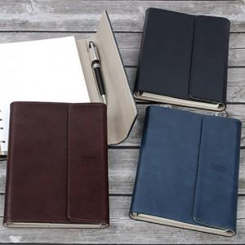

【상세/제작정보】 | <p>​<span id="husky_bookmark_end_1728833857135"></span>&nbsp;</p>

【인쇄/포장옵션】 | / OPP(비닐)

【공급단가】 | 수량 | 100~ | 300~ | 500~ | 1,000~ | 3,000~
*VAT별도 | 25절 | 10,500원 | 10,330원 | 10,080원 | 9,820원 | 9,660원
 | 32절 | 10,120원 | 9,960원 | 9,720원 | 9,470원 | 9,310원

【상품 URL】 | https://dev.easy1.co.kr:443/src/goods_detail.php?gdno=29396

